상품제안서
A4 클립보드(인조가죽/자석여밈형) | 상품코드: F12749

 |  |  |  |  |  |  | 02-412-0044 | www.easy1.co.kr
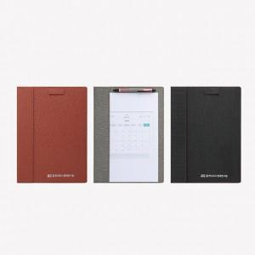

【상세/제작정보】 | 3mm 두께의 MDF 인조가죽 클립보드

【인쇄/포장옵션】 | 실크 / OPP(비닐)

【공급단가】 | 수량 | 500~ | 1,000~ | 2,000~ | 3,000~ | 5,000~
*VAT별도 | 단가 | 6,680원 | 6,430원 | 6,180원 | 5,940원 | 5,790원

【상품 URL】 | https://easy1.co.kr:443/src/goods_detail.php?gdno=12749

